1. CUTTING DOCKET
 |  |  |  |  |  |  |  |  |  |  |  |  | Mã số: |  | MER.QT-1.BM.4
 |  |  |  |  |  |  |  |  |  |  |  |  | Lần ban hành: |  | 01
 |  |  |  |  |  |  |  |  |  |  |  |  | Số trang |  | 03/03
 | THANH QUÝ / QUỲNH - 251
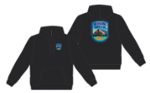
 | CUTTING DOCKET |  |  |  |  | THAM KHẢO CÁCH MAY THEO ÁO MẪU H06-HD47M MÀU BLANC DE BLANC SIZE M CHUYỂN CÙNG TÁC NGHIỆP
 | JOB NUMBER: |  | H06 SS25 G2635
 | STYLE NUMBER: |  | H06-HD59M
 | STYLE NAME : |  | Parks Hoodie Men's
 | SEASON: |  | SS25
 | TÊN HÀNG: |  | HOODIE |  |  |  |  |  | DROP: |  |  | S1-CITY PACK
 | NGÀY CẤP: |  | 8-Sep-23 |  |  |  |  |  | VẢI CHÍNH: |  |  | BRUSHED FLEECE 100% COTTON (30/1+8/1) HEAVY WASHING_350GSM
 | NGÀY GIAO HÀNG: |  |  |  |  |  |  |  | THÀNH PHẦN VẢI: |  |  | 100% COTTON
 |  |  |  |  |  |  |  |  | KHỔ VẢI: |  |  | 1.65 M
 | Xí nghiệp: |  | UN-AVAILABLE |  |  |  |  |  | KHÁCH HÀNG: |  |  | HERSCHEL
 | XUẤT NGÀY

 |  | SKU | COLOR | SIZE: |  | S | M | L | XL | 2XL |  |  |  |  |  | TOTAL
 | ORDER CUT | 50418-06515 | Black Beauty |  |  | 80 | 103 | 96 | 49 | 10 |  |  |  |  |  | 338
 | EXTRA (+/-) | 50418-06515 | Black Beauty |  |  | 4 | 6 | 5 | 3 | 1 |  |  |  |  |  | 19
 | TOTAL : | 50418-06515 | Black Beauty |  |  | 84 | 109 | 101 | 52 | 11 |  |  |  |  |  | 357

 | GRAND TOTAL: |  |  |  |  | 84 | 109 | 101 | 52 | 11 |  |  |  |  |  | 357

 | PHẦN A : VẢI |  | NCC THUẬN TIẾN
VẢI |  |  | VỊ TRÍ | MÀU | ĐVT | SỐ LƯỢNG ĐƠN HÀNG | ĐỊNH MỨC | SỐ LƯỢNG THEO ĐỊNH MỨC (NET) | LỖI VẢI (DEFECT) + ĐẦU KHÚC | SỐ LƯỢNG CẦN CẤP CHO TEST INHOUSE | SỐ LƯỢNG CẦN CẤP CHO TEST OUTSOURCE | SỐ LƯỢNG CẦN CẤP CHO TỔ CẮT (GROSS) | GHI CHÚ / CODE VẢI
Black Beauty
1 | BRUSHED FLEECE 100% COTTON (30/1+8/1) HEAVY WASHING_350GSM |  | VẢI CHÍNH | BLACK | M | 357 | 1.35 | 482.0 | 35.19 | 2.00 | 0.00 | 520.0 | HS2025P0573003T00K LOT 0823/8 CẤP TRIỆT TIÊU
2 | RIB 2X2 COTTON SPANDEX (30/2'CM+70D))_400GSM |  | BO LAI, BO TAY | BLACK | M | 357 | 0.27 | 96.4 | 3.49 | 0.00 | 0.50 | 101.0 | HS2025P0573004T00K CẤP BÙ SAU |  |  |  | CẤP BÙ NGÀY 17-OCT

 | PHẦN B : PHỤ LIỆU MAY
PHỤ LIỆU |  |  |  |  | MÀU PHỤ LIỆU | CODE MÀU | MÀU VẢI |  | ĐVT | SỐ LƯỢNG ĐH | ĐỊNH MỨC | SỐ LƯỢNG THEO ĐM | HAO HỤT | SỐ LƯỢNG CẤP | GHI CHÚ
1 | CHỈ 40/2 MAY CHÍNH + VẮT SỔ CHÍNH |  |  |  | Black Beauty | 1500 | Black Beauty |  | CUỘN | 357 | 0.06 | 23.0 | 0.0 | 23
2 | NHÃN DỆT BẰNG VẢI 38MM*71MM (NHÃN CHÍNH-PHÂN THEO TỪNG SIZE) |  |  |  | NỀN TRẮNG CHỮ ĐEN | HSC-ML-0047 | Black Beauty |  | PCS | 357 | 1.00 | 357.0 | 4.0 | 361 | H06-0577
3 | NHÃN THÀNH PHẦN MAIN 100% COTTON, RIB 95% COTTON KÍCH THƯỚC: 82.2 *20 MM |  |  |  | NỀN TRẮNG CHỮ ĐEN | CC-054 | Black Beauty |  | PCS | 357 | 1.00 | 357 | 4.0 | 361 | H06-0579
4 | NHÃN HSCO SATIN CODE: HSC-ML-0002 |  |  |  | NỀN TRẮNG CHỮ ĐEN | NỀN TRẮNG CHỮ ĐEN | Black Beauty |  | PCS | 357 | 1.00 | 357 | 4.0 | 361 | H06-0577
5 | NHÃN TRACKING #24102425S1 |  |  |  | NỀN TRẮNG CHỮ ĐEN | NỀN TRẮNG CHỮ ĐEN | Black Beauty |  | PCS | 357 | 1.00 | 357 | 4.0 | 361 | H06-0586
6 | MẮT CÁO 7MM |  |  |  | ANTIQUE SILVER | ANTIQUE SILVER | Black Beauty |  | PCS | 357 | 2.00 | 714 | 7.0 | 721 | H06-0578
7 | DÂY LUỒN DẸP 9MM |  |  |  | BLACK | DTM | Black Beauty |  | M | 357 | 1.50 | 536 | 5.0 | 541 | H06-0585
8 | DÂY TAPE XƯƠNG CÁ 1CM |  |  |  | BLACK | DTM | Black Beauty |  | M | 357 | 0.35 | 125 | 1.0 | 126 | H06-0584

 | PHẦN C : PHỤ LIỆU ĐÓNG GÓI
PHỤ LIỆU |  |  |  |  | MÀU PHỤ LIỆU | CODE MÀU | MÀU VẢI |  | ĐVT | SỐ LƯỢNG ĐH | ĐỊNH MỨC | SỐ LƯỢNG THEO ĐM | HAO HỤT | SỐ LƯỢNG CẤP | GHI CHÚ
1 | THẺ BÀI BẰNG GIẤY + DÂY TREO + SIZE STICKER |  |  |  | NỀN ĐEN CHỮ TRẮNG | HSC-AP-0301: MEN | Black Beauty |  | PCS | 19 | 1.00 | 19.0 |  | 19 | H06-0588
2 | GHIM BĂNG GẮN THẺ BÀI 22MM CODE: HSA-10026 |  |  |  | SILVER |  | Black Beauty |  | PCS | 19 | 1.00 | 19.0 |  | 19 | H06-0590
3 | BAO POLY (LỚN) HSC-MIS-0350 KÍCH THƯỚC- 39x40cm+5cm |  |  |  | CLEAR | HSC-MIS-0350 | Black Beauty |  | PCS | 19 | 1.00 | 19 |  | 19 | H06-0589
4 | UPC STICKER DÁN TRÊN THẺ BÀI+ BAO POLYBAG+ THÙNG CARTON KÍCH THƯỚC: 34 x 24mm |  |  |  | NỀN TRẮNG CHỮ ĐEN |  | Black Beauty |  | PCS | 19 | 3.00 | 57 |  | 57 | H06-0593
5 | GÓI CHỐNG ẨM |  |  |  | CLEAR |  | Black Beauty |  | PCS | 19 | 2.00 | 38 |  | 38
6 | GIẤY CHỐNG ẨM A3 |  |  |  | WHITE |  | Black Beauty |  | PCS | 19 | 1.00 | 19 |  | 19
7 | THÙNG CARTON HERSCHEL |  |  |  | NATURAL |  | Black Beauty |  | PCS | 19 | 0.03 | 0 |  | 1 | H06-0592
8 | TẤM LÓT THÙNG 1 THÙNG ĐÓNG 2 CÁI: LÓT ĐÁY THÙNG + MIỆNG THÙNG |  |  |  | NATURAL |  | Black Beauty |  | PCS | 19 | 0.05 | 1 |  | 1 | H06-0592
9 | DESTINATION STICKER |  |  |  | NỀN TRẮNG CHỮ ĐEN |  | Black Beauty |  | PCS | 19 | 1.00 | 19 |  | 19 | H06-0594

 | PHẦN D : IN / THÊU / WASH |  |  |  |  |  |  |  | PHẦN E : HÌNH
1 | IN: | IN BÁN THÀNH PHẨM TẠI THÂN TRƯỚC VÀ THÂN SAU
 | CHẤT LƯỢNG VÀ KÍCH THƯỚC
 | MÀU VẢI | DUYỆT HÌNH IN THEO
 | Black Beauty | DUYỆT MÀU SẮC + CHẤT LƯỢNG HÌNH IN THEO STRIKE OFF MÀU BLACK MÃ H06-HD59M ĐÃ CHUYỂN NGÀY 30-SEP-24
 | THÔNG TIN ĐỊNH VỊ HÌNH IN
 |  |  | XS | S | M | L | XL |  | XXL
 | ĐỊNH VỊ HÌNH IN THÂN TRƯỚC: TỪ TRA VAI ĐẾN ĐỈNH HÌNH IN BÊN TRÁI THÂN TRƯỚC NGƯỜI MẶC |  | 5.875" |  |  |  |  |  |  |  | 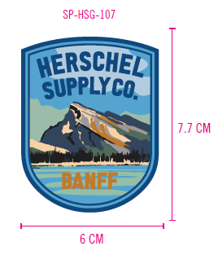
 | ĐỊNH VỊ HÌNH IN THÂN TRƯỚC: TỪ GIỮA TRƯỚC ĐẾN CẠNH HÌNH IN |  | 3.625"
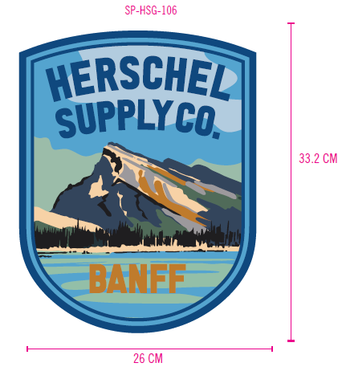
 | ĐỊNH VỊ HÌNH IN THÂN SAU: IN GIỮA THÂN SAU, TỪ ĐƯỜNG TRA CỔ GIỮA SAU XUỐNG ĐỈNH HÌNH IN |  | 3.75"

2 | THÊU: | KHÔNG THÊU

3 | WASH: | KHÔNG WASH

 | PHẦN F: LƯU Ý
1 | - CÁCH MAY THEO NHƯ ÁO MẪU CHUYỂN CÙNG TÁC NGHIỆP
2 | - CÁCH GẮN NHÃN PHẢI NHƯ ÁO MẪU CHUYỂN CÙNG TÁC NGHIỆP
3 | - SỐ LƯỢNG NHÃN SIZE NHƯ SAU :
 | SIZE | XS | S | M | L | XL | XXL | TOTAL
 | SỐ LƯỢNG | 0 | 84 | 109 | 101 | 52 | 11 | 357

2. TRIM CARD
JOB NUMBER: | H06 SS25 G2635
STYLE NUMBER: | H06-HD59M
STYLE NAME : | Parks Hoodie Men's
COLOR | Black Beauty
VẢI CHÍNH | BLACK
THÀNH PHẦN | BRUSHED FLEECE 100% COTTON (30/1+8/1) HEAVY WASHING_350GSM
VẢI CHÍNH

RIB 2X2 COTTON SPANDEX (30/2'CM+70D))_400GSM | BLACK
BO LAI, BO TAY

CHỈ 40/2 MAY CHÍNH + VẮT SỔ | 1500
CHỈ 40/2 MAY CHÍNH + VẮT SỔ
NHÃN DỆT BẰNG VẢI 38MM*71MM (NHÃN CHÍNH-PHÂN THEO TỪNG SIZE) | NỀN TRẮNG CHỮ ĐEN
NHÃN GẬP ĐÔI GẮN Ở BÊN TRONG, GIỮA CỔ NGƯỜI MẶC. MẶT CÓ SIZE HƯỚNG LÊN => XEM HÌNH BÊN

NHÃN THÀNH PHẦN MAIN 100% COTTON, RIB 95% COTTON KÍCH THƯỚC: 82.2 *20 MM | NỀN TRẮNG CHỮ ĐEN
GẮN TẠI BÊN TRONG SƯỜN TRÁI (THÂN SAU) VỊ TRÍ: TỪ LAI LÊN 5" 1 BỘ GỒM 3 CÁI THỨ TỰ TRÊN DƯỚI => XEM HÌNH BÊN

NHÃN HSCO SATIN CODE: HSC-ML-0002 | NỀN TRẮNG CHỮ ĐEN
NHÃN GẬP ĐÔI GẮN TẠI BÊN TRONG SƯỜN TRÁI, SÁT CẠNH TRÊN CỦA NHÃN THÀNH PHẦN.

NHÃN TRACKING #24102425S1 | NỀN TRẮNG CHỮ ĐEN
GẮN DƯỚI NHÃN HSCO | 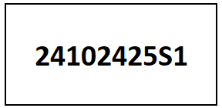
MẮT CÁO 7MM | ANTIQUE SILVER
ĐÓNG Ở MIỆNG NÓN

DÂY LUỒN DẸP 9MM | BLACK
LUỒN Ở MIỆNG NÓN

DÂY TAPE XƯƠNG CÁ 1CM | BLACK
MAY Ở VÒNG CỔ

THẺ BÀI BẰNG GIẤY + DÂY TREO + SIZE STICKER | NỀN TRẮNG CHỮ ĐEN
THẺ BÀI BẰNG GIẤY GẮN VÀO ÁO KHI ĐÓNG GÓI | 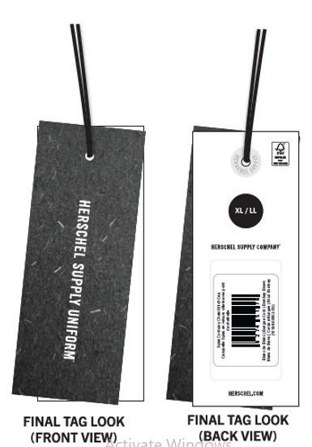 HSC-AP-0301: MEN
GHIM BĂNG GẮN THẺ BÀI 22MM CODE: HSA-10026 | SILVER
SỬ DỤNG GẤP XẾP | 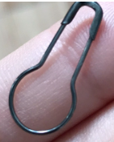
BAO POLY (LỚN) HSC-MIS-0350 KÍCH THƯỚC- 39x40cm+5cm | CLEAR
ĐÓNG MỖI ÁO VÀO 1 BAO POLY | 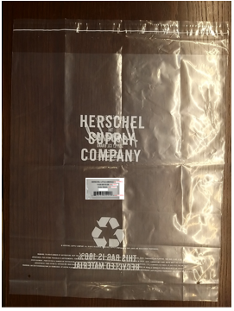
UPC STICKER DÁN TRÊN THẺ BÀI+ BAO POLYBAG+ THÙNG CARTON KÍCH THƯỚC: 34 x 24mm | NỀN TRẮNG CHỮ ĐEN
DÁN 1PC TRÊN MẶT SAU THẺ BÀI 1PC TRÊN BAO POLY. 2PCS MẶT THÙNG CARTON
GÓI CHỐNG ẨM | WHITE
SỬ DỤNG GẤP XẾP
GIẤY CHỐNG ẨM A3 | WHITE
SỬ DỤNG GẤP XẾP
THÙNG CARTON HERSCHEL | NATURAL
THÙNG 60X40X30CM CÓ IN LOGO
TẤM LÓT THÙNG 1 THÙNG ĐÓNG 2 CÁI: LÓT ĐÁY THÙNG + MIỆNG THÙNG | NATURAL
SỬ DỤNG ĐÓNG HÀNG
DESTINATION STICKER | NỀN TRẮNG CHỮ ĐEN
DÁN TRÊN 2 MẶT THÙNG | 